상품제안서
카카오 리틀프렌즈 고속무선충전 마우스패드 | 상품코드: F15647

 |  |  |  |  |  |  | 02-412-0044 | www.easy1.co.kr
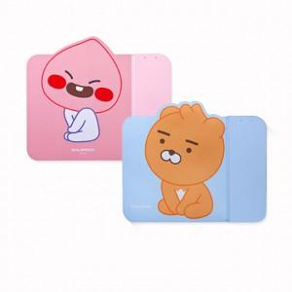 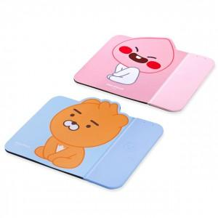

【상세/제작정보】 | 귀여운 캐릭터와 무선충전마우스패드 만남

【인쇄/포장옵션】 | 실크 / 포장지포장

【공급단가】 | 수량 | 30~ | 50~ | 100~ | 500~ | 1,000~
*VAT별도 | 단가 | 27,600원 | 27,140원 | 26,450원 | 25,990원 | 25,300원

【상품 URL】 | http://www.easy1.co.kr/src/goods_detail.php?gdno=15647

